履歴書

写真
履 歴 書 |  |  | 2018年 1 月 12 日 現在

フリガナ | グェン・チュォン・タム
氏 名
 | Nguyen Tuong Tam

生年月日 | 1994 年 7 月 25 日生 （満 24 歳） |  |  | 男・女

フリガナ |  | トウキョウト イタバシク ヒガシサカシタ |  |  | 電話
現住所 〒 |  | 174-0042 |  |  | 070-4099-2681
 |  | 東京都板橋区東坂下１丁目19番２４-112号

Eメール |  | Tamntse61384@gmail.com

年 | 月 | 学 歴・職 歴（各別にまとめて書く）

 |  | 学 歴
2009 | 9 | NGUYEN BINH KHIEM 高校 入学
2012 | 4 | NGUYEN BINH KHIEM 高校 卒業
2012 | 9 | FPT大学 ソフトウェアエンジニア学部 入学
2016 | 12 | FPT大学 ソフトウェアエンジニア学部 卒業
2017 | 7 | メロス言語学院 入学
2018 | 6 | メロス言語学院 修了予定

 |  | 職 歴
2015 | 5 | FPTソフトウェア株式会社 インターンシップ開始
2015 | 9 | FPTソフトウェア株式会社 インターンシップ終了
2016 | 12 | FPTソフトウェア株式会社 入社
2017 | 5 | FPTソフトウェア株式会社 退職
2017 | 8 | 人財ソリューション株式会社 アルバイト開始
 |  | 現在に至る
 |  | 以上

 |  | 資格・免許
2017 | 10 | JLPT N3

志望の動機、特技、好きな学科、アピールポイントなど

私は大学卒業後、ウェブサイト開発に携わりました。 会社の電気管理のウェブサイトのシステムや番組のポスター管理のシステムなどです。全てのウェブサイトはJAVAでつくり、ＳＰＲＩＮＧやＳｔｒｕｔｓなどのJavaのフレームワークを使いました。.NETのプロジェクトの経験もあります。 フリーランサーのとき、.NETの電子商取引のウェブサイトを作りました。 今、アルバイトでD/Gコントローラのシステムに参加しています。アンドロイドのBluetooth low energyという技術を身に着けております。 今後はこれまでの経験を活かし、JAVAと.NETのシステム開発に携わっていきたいと考えております。

③自己PR
自己PR
 |  |  |  |  | 2018-01-13

■GitHub
 | https://github.com/tamntse/CarRentalPortal.git
 | https://tamntse61384.wixsite.com/aboutme

■ポートフォリオ

 | FPT株式会社で参加したプロジェクトの情報は秘密です。それでポートフォリオはフリーランサーのプロジェクトの情報だけです。

 | レンタカーの電子商取引のシステム

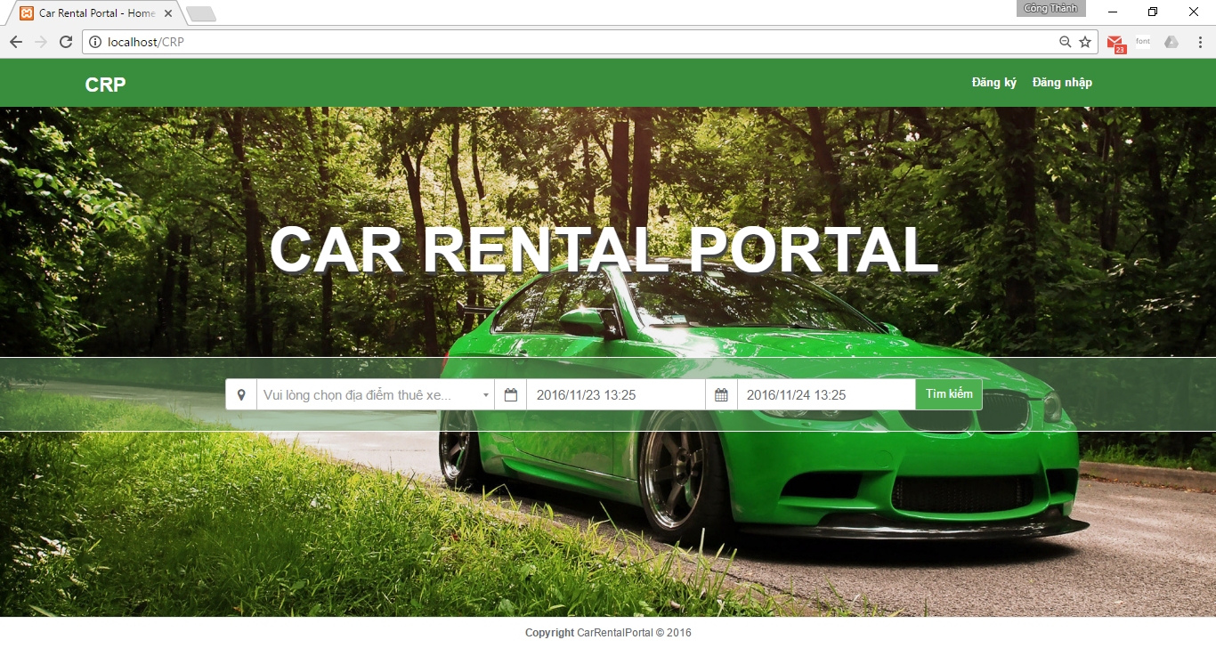

 |  |  | 探して乗り物の結果. この結果はフィルタによると変わります。ＪＡＶＡＳＣＲＩＰＴを作りました。
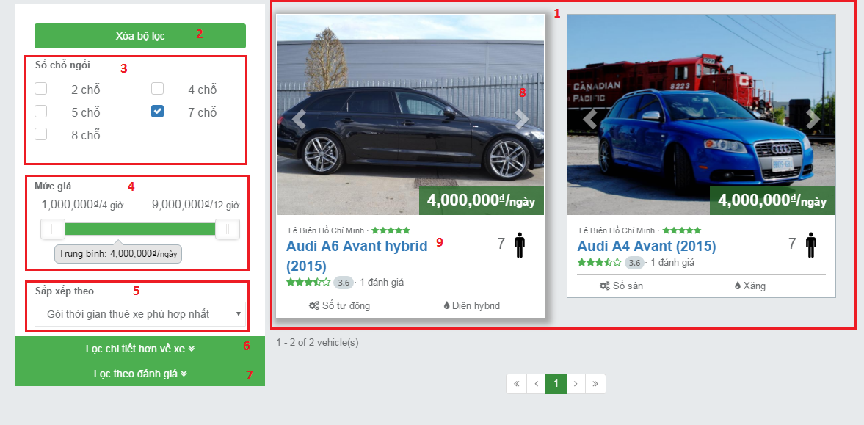

 |  |  | 予約確認, 銀行システムのAPIでオンライン決済機能を作りました。
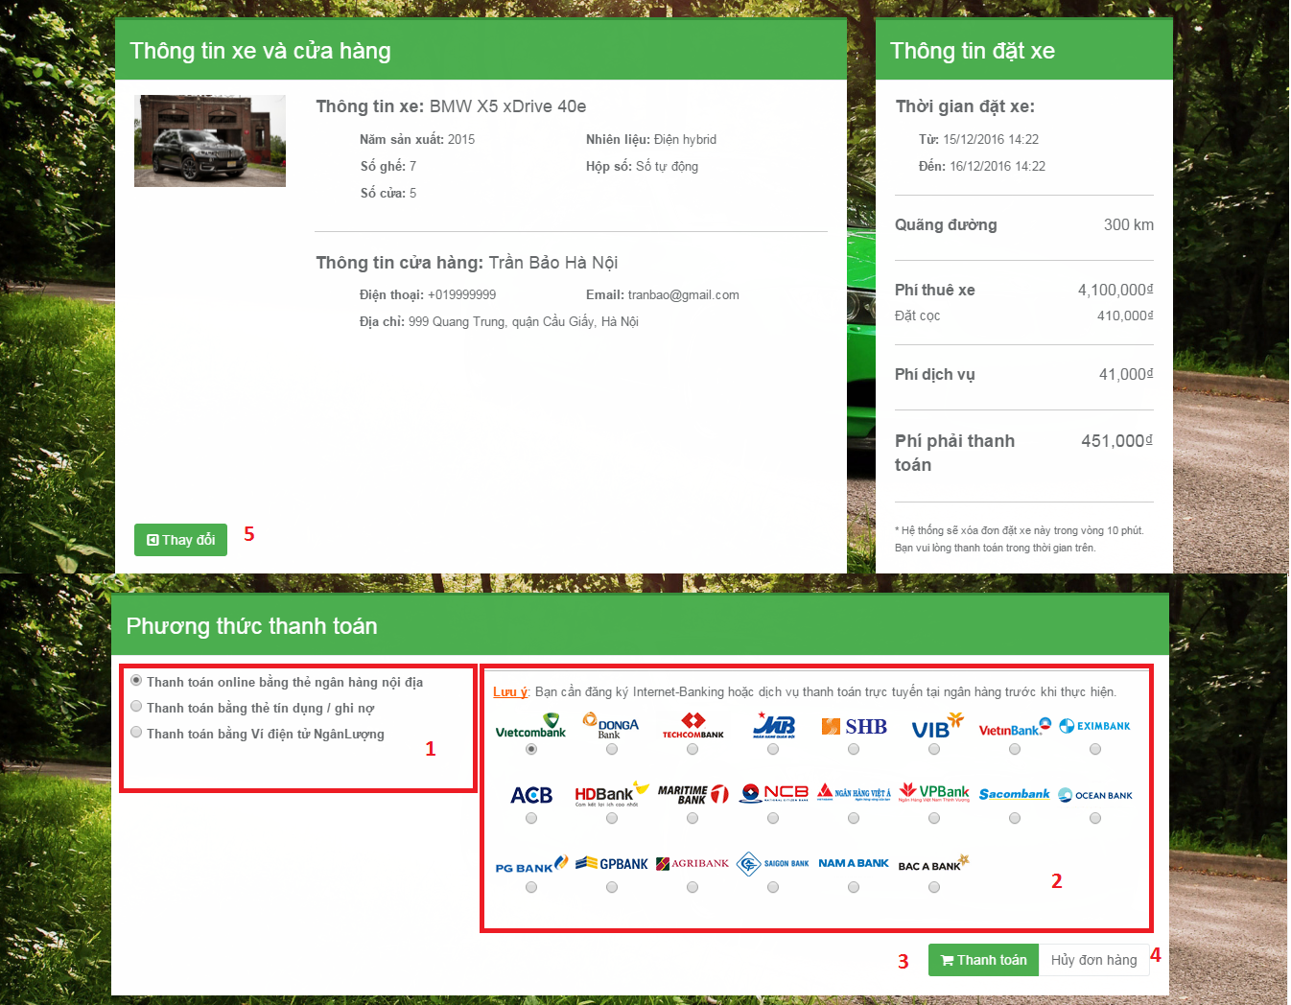

 |  |  | 乗り物作成ポップアップはＨＴＭＬ５やＣＳＳ３で作りました。
 |  |  | 特に、乗り物のイメージはクラウドコンピューティングで保存しまた。

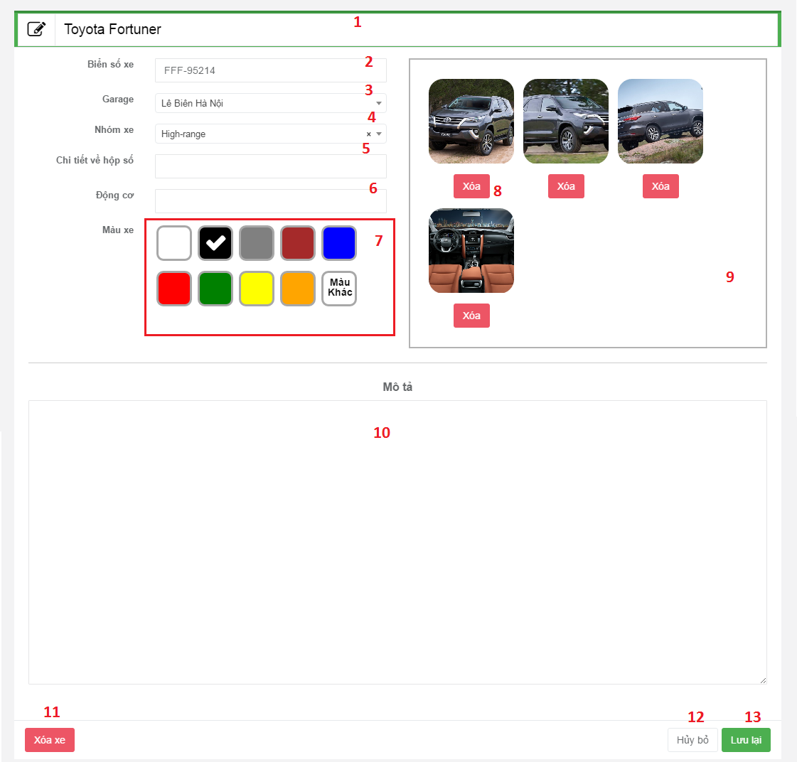

 |  | 色々な機能があります。乗り物管理とか、ユーザー管理機能など。

 |  |  | 環境・言語
 |  |  | 【OS】
 |  |  | Windows 10
 |  |  | 【DB】
 |  |  | MY SQL
 |  |  | 【言語】
 |  |  | C# , .NET Framework
 |  |  | 【その他】
 |  |  | JAVASCRIPT, BOOSTRAP, HTML5, CSS3, AJAX, JQUERY

 |  |  | D/Gコントローラ

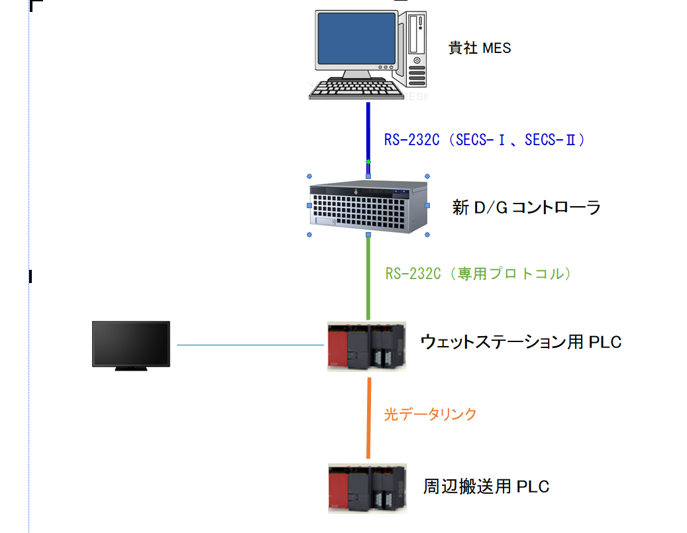

 |  |  |  | システム構成図

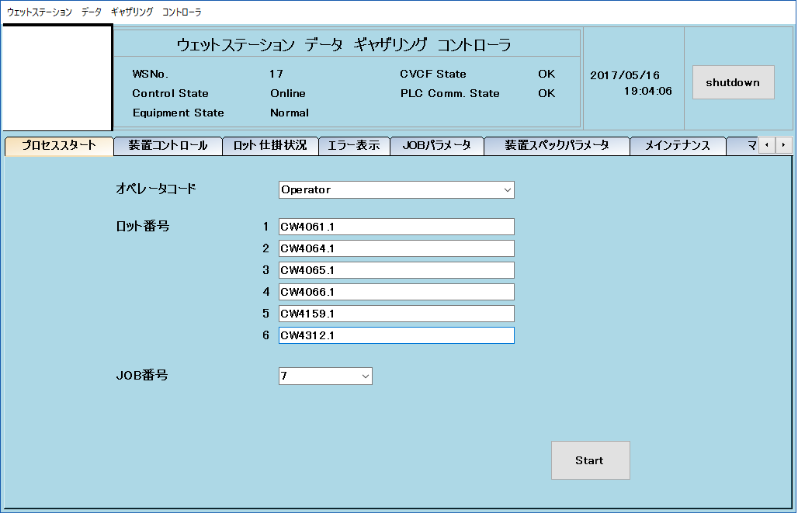

 | 本画面は、オフライン着工用の画面で、着工するカセットのロット番号、Job番号を設定し、スタート指示を行います。

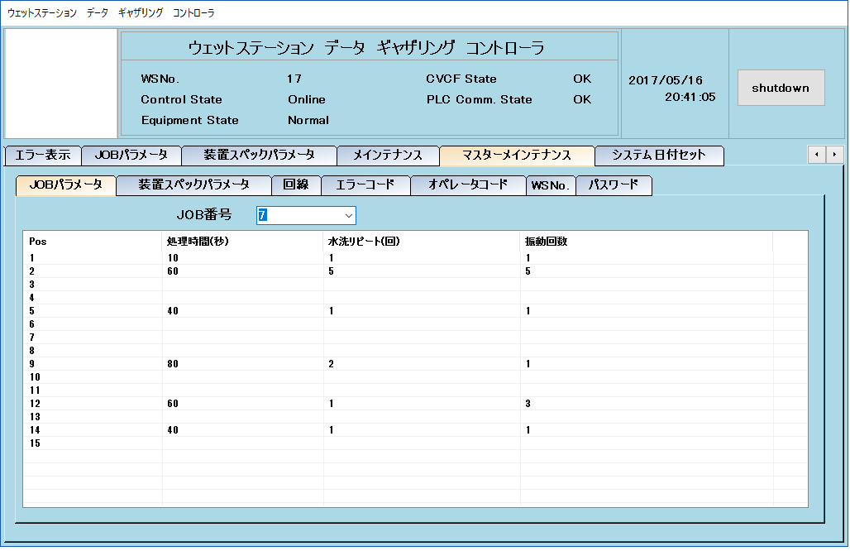

 | マスターメインテナンスタブクリック時には、パスワード入力ウィンドウを表示します。
 | このウィンドウで正しいパスワードを入力したときのみ、マスターメインテナンスの第二階層タグ操作が可能となります。

